数学ｍ 数学Ⅲ_極限・微分法・積分法
数学Ⅲ |  | １４． |  | 立体の共通部分の体積

１ | (１) |  | A の z＝t による切り口は 中心 |  |  |  |  |  |  |  |  |  |  |  | 半径 |  |  |  |  | の円 |  |  |  |  |  |  |  |  |  |  |  |  |  |  |  |  |  |  |  |  | (0,\ 0,\ t) |  |  | 2(1-t)

 |  |  | B の z＝t による切り口は 中心 |  |  |  |  |  |  |  |  |  |  |  | 半径 1 の円 |  |  |  |  |  |  |  |  |  |  |  |  |  |  |  |  |  |  |  |  |  |  |  |  |  | (1,\ 0,\ t)

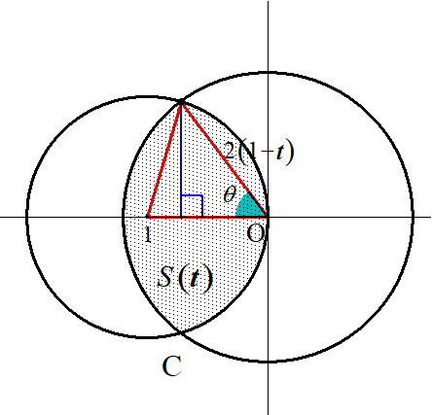
 |  |  | z＝t 上で
 |  |  |  |  |  |  |  |  |  |  | 図のように |  |  |  |  | を設定して
 |  |  |  |  |  |  |  |  |  |  | ２円の交点の x 座標を求める
 |  |  |  |  |  |  |  |  |  |  | ため

 |  |  |  |  |  |  |  |  |  |  |  |  |  |  |  |  |  |  |  |  |  |  |  |  |  |  |  |  |  |  |  |  |  |  |  |  |  |  |  |  | x^2+y^2=4(1-t)^2

 |  |  |  |  |  |  |  |  |  |  |  |  |  |  |  |  |  | を連立して |  |  |  |  |  |  |  |  |  |  |  |  |  |  |  |  |  |  |  |  |  |  | (x-1)^2+y^2=1
 |  |  |  |  |  |  |  |  |  |  |  |  |  |  |  |  |  |  |  |  |  |  |  |  |  |  | ◎ | 立体の共通部分は各々切ってから重ねよ
 |  |  |  |  |  |  |  |  |  |  |  |  |  |  |  |  |  |  |  |  |  |  |  |  |  |  | ◎ | 扇形を含む断面積は 角 |  |  |  |  |  |  |  |  | を導入せよ |  |  |  | x=2\left(1-t\right)^2

 |  |  |  |  |  |  |  |  |  |  | (∴) |  | t と |  | の関係式は |  |  |  |  |  |  |  |  |  |  |  |  |  | ･･･① |  |  |  |  |  |  |  |  |  |  |  | \cos\theta=\frac{2\left(1-t\right)^2}{2(1-t)}=1-t

 |  |  | よって |  |  |  |  |  |  |  |  |  |  |  |  |  |  |  |  |  |  |  |  |  |  |  |  |  |  |  |  |  |  |  |  | (①より) |  |  |  |  | \frac{S(t)}{2}=\frac{1}{\ 2\ }\left\{2\left(1-t\right)\right\}^2\theta+\frac{1}{\ 2\ }\cdot 1^2\cdot(\pi-2\theta)-\frac{1}{\ 2\ }\cdot 1^2\cdot\sin(\pi-2\theta)=2\theta\cos^2\theta+\frac{1}{\ 2\ }(\pi-2\theta)-\frac{1}{\ 2\ }\sin 2\theta

 |  |  |  |  |  |  |  |  |  |  |  |  |  |  |  |  |  |  |  |  |  |  |  |  |  |  |  |  |  |  |  |  |  |  |  |  |  |  |  |  | S(t)=4\theta\cos^2\theta+\pi-2\theta-\sin 2\theta

 | (２) |  | 求める体積 V は |  |  |  |  |  |  |  |  |  |  |  |  |  |  |  |  |  |  |  |  |  |  |  |  |  |  |  |  |  |  |  |  |  |  |  |  |  | V=\int_0^1 S(t)dt
 |  |  |  |  |  |  |  |  |  |  |  |  |  |  |  |  |  |  |  |  | t |  | 0 | → |  | 1
 |  |  | ①より |  |  |  |  |  |  |  |  |  |  |  |  | 積分区間は |  |  |  |  |  |  | 0 | → |  |  |  |  |  |  |  |  |  |  |  |  |  |  |  |  | t=1-\cos\theta, |  |  |  |  | dt=\sin\theta d\theta
 |  |  |  |  |  |  |  |  |  |  |  |  |  |  |  |  |  |  |  |  |  |  |  |  |  |  |  |  |  |  |  |  |  |  |  |  |  |  |  |  | \frac{\pi}{\ 2\ }

 |  |  | (∴) |  |  |  |  |  |  |  |  |  |  |  |  |  |  |  |  |  |  |  |  |  |  |  |  |  |  |  |  |  |  |  |  |  |  |  |  |  | V=\int_0^\frac{\pi}{2}\left(4\theta\cos^2\theta+\pi-2\theta-\sin2\theta\right)\sin\theta d\theta

 |  |  |  |  |  |  |  |  |  |  |  |  |  |  |  |  |  |  |  |  |  |  |  |  |  |  |  |  |  |  |  |  |  |  |  |  |  |  |  |  | =\int_0^\frac{\pi}{2}\left(4\theta\cos^2\theta\sin\theta+\pi\sin\theta-2\theta\sin\theta-\sin 2\theta\sin\theta\right)d\theta
 |  |  |  |  |  |  | ① |  |  |  | ② |  |  | ③ |  |  | ④ |  |  |  |  |  | とおくと

 |  |  | ①＝ |  |  |  |  |  |  |  |  |  |  |  |  |  |  |  |  |  |  |  |  |  |  |  |  |  |  |  |  |  |  |  |  |  |  |  |  |  | \int_0^\frac{\pi}{2}\theta\cos^2\theta\sin\theta d\theta=\int_0^\frac{\pi}{2}-\theta\left(\cos\theta\right)^2(-\sin\theta)d\theta=\left[-\theta\,\frac{\cos^3\theta}{3}\right]_0^\frac{\pi}{2}-\int_0^\frac{\pi}{2}-\frac{\cos^3\theta}{3}d\theta=\frac{1}{\ 3\ }\int_0^\frac{\pi}{2}\cos^3\theta d\theta

 |  |  |  |  |  |  |  |  |  |  |  |  |  |  |  |  |  |  |  |  |  |  |  |  |  |  |  |  |  |  |  |  |  |  |  |  |  |  |  |  | =\frac{1}{\ 3\ }\int_0^\frac{\pi}{2}\left(1-\sin^2\theta\right)\cos\theta d\theta=\frac{1}{\ 3\ }\left[\sin\theta-\frac{\sin^3\theta}{3}\right]_0^\frac{\pi}{2}=\frac{2}{\ 9\ }
 |  |  |  |  |  |  |  |  |  |  |  |  |  |  |  |  |  |  |  |  |  |  |  |  |  |  |  |  |  |  |  |  |  | 微分 |  |  | 積分

 |  |  | ②＝ |  |  |  |  |  |  |  |  |  |  |  |  | ③＝ |  |  |  |  |  |  |  |  |  |  |  |  |  |  |  |  |  | 1 |  |  |  |  | ＋ |  | \int_0^\frac{\pi}{2}\sin\theta d\theta=\left[-\cos\theta\right]_0^\frac{\pi}{2}=1 |  |  |  |  |  |  |  |  |  |  |  |  |  |  |  |  |  |  |  | \int_0^\frac{\pi}{2}\theta\sin\theta d\theta=\left[-\theta\cos\theta+\sin\theta\right]_0^\frac{\pi}{2}=1
 |  |  |  |  |  |  |  |  |  |  |  |  |  |  |  |  |  |  |  |  |  |  |  |  |  |  |  |  |  |  |  |  |  |  |  |  |  |  | －

 |  |  | ④＝ |  |  |  |  |  |  |  |  |  |  |  |  |  |  |  |  |  |  |  |  |  |  |  |  |  |  |  |  |  |  |  |  |  |  |  |  |  | \int_0^\frac{\pi}{2}\sin 2\theta\sin\theta d\theta=2\int_0^\frac{\pi}{2}\sin^2\theta\cos\theta d\theta=2\left[\frac{\sin^3\theta}{3}\right]_0^\frac{\pi}{2}=\frac{2}{\ 3\ }

 |  |  | 以上より

 |  |  |  |  |  |  |  |  |  |  |  |  |  |  |  |  |  |  |  |  |  |  |  |  |  |  |  |  |  |  |  |  |  |  |  |  |  |  |  |  | V=4\cdot\frac{2}{\ 9\ }+\pi-2-\frac{2}{\ 3\ }=\pi-\frac{16}{\ 9\ }

２ |  |  | z＝0 上で A, B, C の座標は
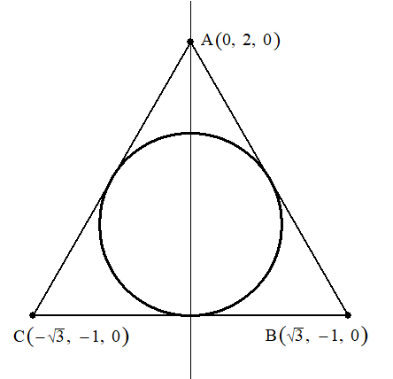

 |  |  | z＝t で切った正三角形の一辺の長さは |  |  |  |  |  |  |  |  |  |  |  |  |  |  |  |  |  |  |  |  |  |  |  |  |  |  |  |  |  |  |  |  |  |  |  |  |  | 2\sqrt{3\,}\cdot\frac{2-t}{2}=\sqrt{3\,}(2-t)
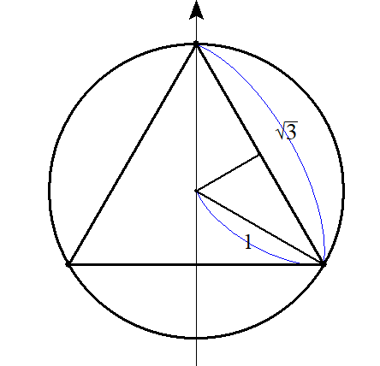
 |  |  |  |  |  |  |  |  |  |  | z＝t で切った正三角形が円に内接するときの
 |  |  |  |  |  |  |  |  |  |  | 高さ t を求める

 |  |  |  |  |  |  |  |  |  |  |  |  |  |  |  |  |  |  |  |  | t＝1 |  |  |  |  |  |  |  |  |  |  |  |  |  |  |  |  |  |  |  | \sqrt{3\,}(2-t)=\sqrt{3\,},

 |  |  |  |  |  |  |  |  |  |  | よって 0≦t≦1 まで四面体 PABC の |  |  |  |  |  |  |  |  |  |  |  |  |  |  |  |  |  | を |  |  |  |  |  |  |  |  |  |  |  | x^2+y^2\geqq 1
 |  |  |  |  |  |  |  |  |  |  | 満たす部分の立体が存在する

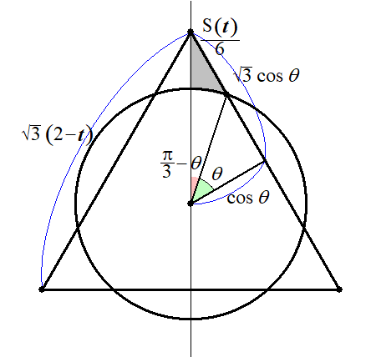
 |  |  | z＝t 上で |  |  |  |  |  |  |  |  |  |  |  |  |  |  |  |  |  |  |  |  |  |  |  | ◎ | 扇形を含む断面積は 角 |  |  |  |  |  |  |  |  | を導入せよ
 |  |  |  |  |  |  |  |  |  |  | 図のように |  |  |  |  | とおくと |  |  |  |  |  |  |  |  |  |  | ◎ | 高さ t と角 |  |  |  |  | の関係式を用意せよ

 |  |  |  |  |  |  |  |  |  |  |  |  |  |  |  |  |  |  |  |  |  |  |  |  |  |  |  | ･･･① |  |  |  |  |  |  |  |  |  |  |  |  | 2\sqrt{3\,}\cos\theta=\sqrt{3\,}(2-t), |  |  |  |  |  |  |  |  |  |  |  | t=2-2\cos\theta

 |  |  |  |  |  |  |  |  |  |  | よって z＝t における断面積 S(t) は

 |  |  |  |  |  |  |  |  |  |  |  |  |  |  |  |  |  |  |  |  |  |  |  |  |  |  |  |  |  |  |  |  |  |  |  |  |  |  |  |  | \frac{S(t)}{6}=\frac{1}{\ 2\ }\cos\theta\cdot\sqrt{3}\cos\theta-\left\{\frac{1}{\ 2\ }\cdot 1^2\cdot\left(\frac{\pi}{\ 3\ }-\theta\right)+\frac{1}{\ 2\ }\cos\theta\sin\theta\right\}

 |  |  |  |  |  |  |  |  |  |  | (∴) |  |  |  |  |  |  |  |  |  |  |  |  |  |  |  |  |  |  |  |  |  |  |  |  |  |  |  |  |  | S(t)=3\sqrt{3\,}\cos^2\theta-\pi+3\theta-3\cos\theta\sin\theta

 |  |  |  |  |  |  |  |  |  |  |  |  |  |  |  |  |  |  |  |  |  |  |  |  |  |  |  |  |  |  |  | t |  | 0 | → |  | 1
 |  |  | したがって 求める体積 V は |  |  |  |  |  |  |  |  |  |  |  |  |  |  | ①より |  |  |  |  |  |  |  |  | 積分区間は |  |  |  |  |  |  | 0 | → |  |  |  |  |  | V=\int_0^1 S(t)dt, |  |  |  |  |  | dt=2\sin\theta
 |  |  |  |  |  |  |  |  |  |  |  |  |  |  |  |  |  |  |  |  |  |  |  |  |  |  |  |  |  |  |  |  |  |  |  |  |  |  |  |  | \frac{\pi}{\ 3\ }

 |  |  | (∴) |  |  |  |  |  |  |  |  |  |  |  |  |  |  |  |  |  |  |  |  |  |  |  |  |  |  |  |  |  |  |  |  |  |  |  |  |  | V=\int_0^\frac{\pi}{3}\left(3\sqrt{3\,}\cos^2\theta-\pi+3\theta-3\cos\theta\sin\theta\right)2\sin\theta d\theta

 |  |  |  |  |  |  |  |  |  |  |  |  |  |  |  |  |  |  |  |  |  |  |  |  |  |  |  |  |  |  |  |  |  |  |  |  |  |  |  |  | =2\int_0^\frac{\pi}{3}\left(3\sqrt{3\,}\cos^2\theta\sin\theta-\pi\sin\theta+3\theta\sin\theta-3\sin^2\theta\cos\theta\right)d\theta
 |  |  |  |  |  |  |  |  | ① |  |  |  | ② |  |  | ③ |  |  | ④

 |  |  | ①＝ |  |  |  |  |  |  |  |  |  |  |  |  |  |  |  |  |  |  |  |  |  |  |  |  |  |  |  |  |  |  |  |  |  |  |  |  |  | \int_0^\frac{\pi}{3}\cos^2\theta\sin\theta d\theta=\int_0^\frac{\pi}{3}-\left(\cos\theta\right)^2(-\sin\theta)d\theta=-\left[\frac{\cos^3\theta}{3}\right]_0^\frac{\pi}{3}=\frac{7}{\ 24\ }
 |  |  |  |  |  |  |  |  |  |  |  |  |  |  |  |  |  |  |  |  |  |  |  |  |  |  |  |  |  |  |  |  |  |  |  | 微分 |  | 積分

 |  |  | ②＝ |  |  |  |  |  |  |  |  |  |  |  |  | ③＝ |  |  |  |  |  |  |  |  |  |  |  |  |  |  |  |  |  |  |  | 1 |  |  |  | ＋ | \int_0^\frac{\pi}{3}\sin\theta=\left[-\cos\theta\right]_0^\frac{\pi}{3}=\frac{1}{\ 2\ } |  |  |  |  |  |  |  |  |  |  |  |  |  |  |  |  |  |  |  |  |  | \int_0^\frac{\pi}{3}\theta\sin\theta=\left[-\theta\cos\theta+\sin\theta\right]_0^\frac{\pi}{3}=-\frac{\pi}{\ 6\ }+\frac{\sqrt{3\,}}{2}
 |  |  |  |  |  |  |  |  |  |  |  |  |  |  |  |  |  |  |  |  |  |  |  |  |  |  |  |  |  |  |  |  |  |  |  |  |  |  |  | －

 |  |  | ④＝ |  |  |  |  |  |  |  |  |  |  |  |  |  |  |  |  |  |  |  |  |  |  |  |  |  |  |  |  |  |  |  |  |  |  |  |  |  | \int_0^\frac{\pi}{3}\sin^2\theta\cos\theta d\theta=\left[\frac{\sin^3\theta}{3}\right]_0^\frac{\pi}{3}=\frac{\sqrt{3\,}}{8}

 |  |  | 以上より

 |  |  |  |  |  |  |  |  |  |  |  |  |  |  |  |  |  |  |  |  |  |  |  |  |  |  |  |  |  |  |  |  |  |  |  |  |  |  |  |  | V=2\left\{3\sqrt{3\,}\cdot\frac{7}{\ 24\ }-\pi\cdot\frac{1}{\ 2\ }+3\left(-\frac{\pi}{6}+\frac{\sqrt{3\,}}{2}\right)-3\cdot\frac{\sqrt{3\,}}{8}\right\}=2\left(2\sqrt{3\,}-\pi\right)=4\sqrt{3\,}-2\pi

３ | (１) |  |  | について 座標 |  |  |  |  |  |  |  |  |  |  |  |  |  |  |  |  |  |  |  |  |  |  |  |  |  |  |  |  |  |  |  |  |  |  |  |  | V_A | P(p,\ 0,\ p),\ Q(r\cos\theta,\ r\sin\theta,\ 0)\ \ \ (0\leqq p\leqq 1,\ 0\leqq r\leqq 1)
 |  |  | とすると

 |  |  |  |  |  |  |  |  |  |  |  |  |  |  |  |  |  |  |  |  |  |  |  |  |  |  |  |  |  |  |  |  |  |  |  |  |  |  |  |  | \overrightarrow{OR}=\overrightarrow{OP}+\overrightarrow{OR}=\left(\begin{array}{ccc} p\\ 0\\ p\end{array}\right)+\left(\begin{array}{ccc} r\cos\theta\\ r\sin\theta\\ 0\end{array}\right)=\left(\begin{array}{ccc} p+r\cos\theta\\ r\sin\theta\\ p\end{array}\right)

 |  |  | z＝t (0≦t≦1) による切り口は

 |  |  |  |  |  |  |  |  |  |  |  |  |  |  |  |  |  |  |  | ･･･① |  |  |  |  |  |  |  |  |  |  |  |  |  |  |  |  |  |  |  |  | \overrightarrow{OR_t}=\left(\begin{array}{ccc} t+r\cos\theta\\ r\sin\theta\\ t\end{array}\right)=\left(\begin{array}{ccc} t\\ 0\\ t\end{array}\right)+\left(\begin{array}{ccc} r\cos\theta\\ r\sin\theta\\ 0\end{array}\right)

 |  |  |  |  |  |  |  |  |  |  |  |  |  |  |  |  |  |  |  |  |  |  |  |  |  |  | ◎ | 三角比を摘み出して中心と半径 r を割り出せ
 |  |  | また
 |  |  |  | について 座標 |  |  |  |  |  |  |  |  |  |  |  |  |  |  |  |  |  |  |  |  |  |  |  |  |  |  |  |  |  |  |  |  |  |  |  |  | V_B | P(0,\ \sqrt{3\,}p,\ p),\ Q(r\cos\theta,\ r\sin\theta,\ 0)\ \ \ (0\leqq p\leqq 1,\ p\leqq r\leqq 1)
 |  |  | とすると

 |  |  |  |  |  |  |  |  |  |  |  |  |  |  |  |  |  |  |  |  |  |  |  |  |  |  |  |  |  |  |  |  |  |  |  |  |  |  |  |  | \overrightarrow{OR}=\overrightarrow{OP}+\overrightarrow{OR}=\left(\begin{array}{ccc} 0\\ \sqrt{3\,}p\\ p\end{array}\right)+\left(\begin{array}{ccc} r\cos\theta\\ r\sin\theta\\ 0\end{array}\right)=\left(\begin{array}{ccc} r\cos\theta\\ \sqrt{3\,}p+r\sin\theta\\ p\end{array}\right)

 |  |  | z＝t (0≦t≦1) による切り口は

 |  |  |  |  |  |  |  |  |  |  |  |  |  |  |  |  |  |  |  |  |  | ･･･② |  |  |  |  |  |  |  |  |  |  |  |  |  |  |  |  |  |  | \overrightarrow{OR_t}=\left(\begin{array}{ccc} r\cos\theta\\ \sqrt{3\,}t+r\sin\theta\\ t\end{array}\right)=\left(\begin{array}{ccc} 0\\ \sqrt{3\,}t\\ t\end{array}\right)+\left(\begin{array}{ccc} r\cos\theta\\ r\sin\theta\\ 0\end{array}\right)

 |  |  | よって VA と VB の重なる部分 V の |  |  |  |  |  |  |  |  |  |  |  |  |  |  | での断面は以下の図になる |  |  |  |  |  |  |  |  |  |  |  |  |  |  |  |  |  |  |  |  |  |  | z=t=\cos\theta
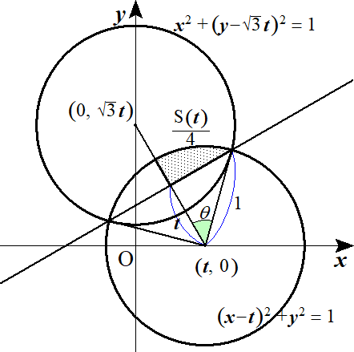
 |  |  |  |  |  |  |  |  |  |  | ここで t と |  |  |  |  | との関係式を求めるため、２円①，②の割線と点(t,0) を求める

 |  |  |  |  |  |  |  |  |  |  |  |  |  |  |  |  |  |  | ･･･① |  |  |  |  |  |  |  |  |  |  |  |  |  |  |  |  |  |  |  |  |  | \left(x-t\right)^2+y^2=1

 |  |  |  |  |  |  |  |  |  |  |  |  |  |  |  |  |  |  | ･･･② |  |  |  |  |  |  |  |  |  |  |  |  |  |  |  |  |  |  |  |  |  | x^2+\left(y-\sqrt{3\,}t\right)^2=1

 |  |  |  |  |  |  |  |  |  |  | ①－②より 割線の方程式は |  |  |  |  |  |  |  |  |  |  |  |  |  |  |  | ･･･③ |  |  |  |  |  |  |  |  |  |  |  |  |  | x-\sqrt{3\,}y+t=0

 |  |  |  |  |  |  |  |  |  |  | ③と点(t,0) の距離は |  |  |  |  |  |  |  |  |  |  |  |  |  |  |  | よって 題意通り |  |  |  |  |  |  |  |  | ･･･④ となる |  |  |  |  | \frac{|t-0+t|}{\sqrt{1+3}}=t |  |  |  |  |  |  |  |  |  | t=\cos\theta

 |  |  | 断面積 S(t) とすると |  |  |  |  |  |  |  |  |  |  |  |  |  |  |  |  |  |  |  |  |  |  |  |  |  |  |  |  |  |  |  |  |  |  |  |  |  | \frac{S(t)}{4}=\frac{1}{\ 2\ }\cdot 1^2\cdot\theta-\frac{1}{\ 2\ }\cos\theta\sin\theta, |  |  |  |  |  |  |  |  |  |  |  |  |  |  |  |  |  |  |  |  |  | S(t)=2\theta-2\cos\theta\sin\theta

 |  |  |  |  |  |  |  |  |  |  |  |  |  |  |  |  |  |  |  |  |  |  | t |  | 0 | → |  | 1
 | (２) |  |  |  |  |  |  |  | ④より |  |  |  |  |  |  |  |  | 積分区間は |  |  |  |  |  |  |  | → |  | 0 |  |  |  |  |  |  |  |  |  |  |  |  | V=\int_0^1 S(t)dt, |  |  |  |  |  | dt=-\sin\theta d\theta
 |  |  |  |  |  |  |  |  |  |  |  |  |  |  |  |  |  |  |  |  |  |  |  |  |  |  |  |  |  |  |  |  |  |  |  |  |  |  |  |  | \frac{\pi}{\ 2\ }

 |  |  |  |  |  |  |  |  |  |  |  |  |  |  |  |  |  |  |  |  |  |  |  |  |  |  |  |  |  |  |  |  |  |  |  |  |  |  |  |  | V=\int_\frac{\pi}{2}^0(2\theta-2\cos\theta\sin\theta)(-\sin\theta)d\theta=2\int_0^\frac{\pi}{2}\left(\theta\sin\theta-\sin^2\theta\cos\theta\right)d\theta=2\left[-\theta\cos\theta+\sin\theta-\frac{\sin^3\theta}{3}\right]_0^\frac{\pi}{2}=\frac{4}{\ 3\ }

４ | (１) |  | A,B,C を含む円錐上の点 P(x,y,z) をとるとき 円錐面の方程式を求める

 |  |  |  |  |  |  | と |  |  |  |  |  | のなす角が 45゜より |  |  |  |  |  |  |  |  |  |  |  |  |  |  |  |  |  |  |  |  |  |  |  |  |  |  |  | \overrightarrow{BP}=\left(\begin{array}{ccc} x-1\\ y-1\\ z\end{array}\right) |  |  |  |  |  |  |  |  |  |  |  |  |  |  |  |  |  | \overrightarrow{BO}=\left(\begin{array}{ccc} -1\\ -1\\ 0\end{array}\right)

 |  |  |  |  |  |  |  |  |  | に代入して |  |  |  |  |  |  |  |  |  |  |  |  |  |  |  |  |  |  |  |  |  |  |  |  |  |  |  |  |  |  | \overrightarrow{BP}\cdot\overrightarrow{BO}=|\overrightarrow{BP}||\overrightarrow{BO}|\cos 45^\circ

 |  |  |  |  |  |  |  |  |  |  |  |  |  |  |  |  |  |  |  |  |  |  |  |  |  |  |  |  |  |  |  |  |  |  |  |  |  |  |  |  | -(x-1)-(y-1)=\sqrt{\left(x-1\right)^2+\left(y-1\right)^2+z^2}\cdot\sqrt{2\,}\cdot\frac{1}{\sqrt{2\,}}

 |  |  |  |  |  |  |  |  |  |  |  | ･･･① |  |  |  |  |  |  |  |  |  |  |  |  |  |  |  |  |  |  |  |  |  |  |  |  |  |  |  |  | z^2-2xy+2x+2y-2=0

 |  |  | また A,C,D を含む円錐状の点 Q(x,y,z) をとるとき 円錐面の方程式を求める

 |  |  |  |  |  |  | と |  |  |  |  |  | のなす角が 45゜より |  |  |  |  |  |  |  |  |  |  |  |  |  |  |  |  |  |  |  |  |  |  |  |  |  |  |  | \overrightarrow{DQ}=\left(\begin{array}{ccc} x+1\\ y+1\\ z\end{array}\right) |  |  |  |  |  |  |  |  |  |  |  |  |  |  |  |  |  | \overrightarrow{DO}=\left(\begin{array}{ccc} 1\\ 1\\ 0\end{array}\right)

 |  |  |  |  |  |  |  |  |  | に代入して |  |  |  |  |  |  |  |  |  |  |  |  |  |  |  |  |  |  |  |  |  |  |  |  |  |  |  |  |  |  | \overrightarrow{DQ}\cdot\overrightarrow{DO}=|\overrightarrow{DQ}||\overrightarrow{DO}|\cos 45^\circ

 |  |  |  |  |  |  |  |  |  |  |  |  |  |  |  |  |  |  |  |  |  |  |  |  |  |  |  |  |  |  |  |  |  |  |  |  |  |  |  |  | x+1+y+1=\sqrt{\left(x+1\right)^2+\left(y+1\right)^2+z^2}\cdot\sqrt{2\,}\cdot\frac{1}{\sqrt{2\,}}

 |  |  |  |  |  |  |  |  |  |  |  | ･･･② |  |  |  |  |  |  |  |  |  |  |  |  |  |  |  |  |  |  |  |  |  |  |  |  |  |  |  |  | z^2-2xy-2x-2y-2=0

 |  |  | ①で x＝t として z について解くと |  |  |  |  |  |  |  |  |  |  |  |  |  |  |  |  |  |  |  |  |  |  |  |  |  |  |  | ･･･①' |  |  |  |  |  |  |  |  |  | z^2=2(1-t)(1-y), |  |  |  |  | z=\pm\sqrt{2(1-t)(1-y)}

 |  |  | ②で x＝t として z について解くと |  |  |  |  |  |  |  |  |  |  |  |  |  |  |  |  |  |  |  |  |  |  |  |  |  |  |  | ･･･②' |  |  |  |  |  |  |  |  |  | z^2=2(1+t)(1+y), |  |  |  |  | z=\pm\sqrt{2(1+t)(1+y)}

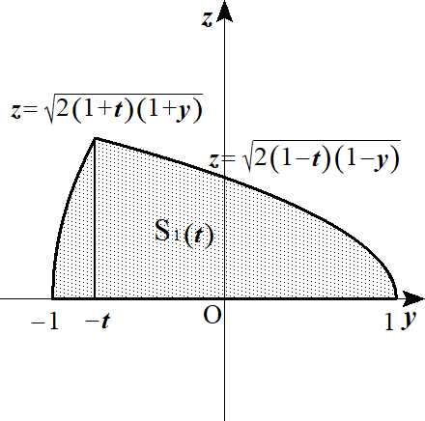
 |  |  |  |  |  |  |  |  |  |  | よって 求める面積 S1(t) は対称性から

 |  |  |  |  |  |  |  |  |  |  |  |  |  |  |  |  |  |  |  |  |  |  |  |  |  |  |  |  |  |  |  |  |  |  |  |  |  |  |  |  | \frac{S_1(t)}{2}=\int_{-1}^{-t}\sqrt{2(1+t)}\left(1+y\right)^\frac{1}{2}dy+\int_{-t}^1\sqrt{2(1-t)}\left(1-y\right)^\frac{1}{2}dy

 |  |  |  |  |  |  |  |  |  |  |  |  |  |  |  |  |  |  |  |  |  |  |  |  |  |  |  |  |  |  |  |  |  |  |  |  |  |  |  |  | =\sqrt{2(1+t)}\left[\frac{2}{\ 3\ }\left(1+y\right)^\frac{3}{2}\right]_{-1}^{-t}+\sqrt{2(1-t)}\left[-\frac{2}{\ 3\ }\left(1-y\right)^\frac{3}{2}\right]_{-t}^1

 |  |  |  |  |  |  |  |  |  |  |  |  |  |  |  |  |  |  |  |  |  |  |  |  |  |  |  |  |  |  |  |  |  |  |  |  |  |  |  |  | =\frac{2\sqrt{3\,}}{3}\left(1+t\right)^\frac{1}{2}\left(1-t\right)^\frac{3}{2}+\frac{2\sqrt{3\,}}{3}\left(1-t\right)^\frac{1}{2}\left(1+t\right)^\frac{3}{2}

 |  |  |  |  |  |  |  |  |  |  |  |  |  |  |  |  |  |  |  |  |  |  |  |  |  |  |  |  |  |  |  |  |  |  |  |  |  |  |  |  | =\frac{2\sqrt{3\,}}{3}\left(1+t\right)^\frac{1}{2}\left(1-t\right)^\frac{1}{2}\left\{(1-t)+(1+t)\right\}=\frac{4\sqrt{3\,}}{3}\sqrt{1-t^2}

 |  |  | よって |  |  |  |  |  |  |  |  |  |  |  |  |  |  |  |  |  |  |  |  |  |  |  |  |  |  |  |  |  |  |  |  |  |  |  |  |  | S_1(t)=\frac{8\sqrt{2\,}}{8}\sqrt{1-t^2}

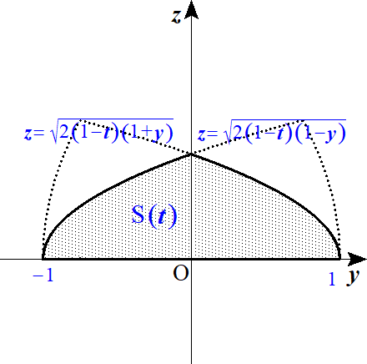
 | (２) |  |  |  |  |  |  |  |  |  | (1) と同様にして V2 の x＝t での断面を図示すると
 |  |  |  |  |  |  |  |  |  |  | V1 の断面の共通部分は網掛部分になる

 |  |  |  |  |  |  |  |  |  |  | よって x＝t における断面積 S(t) は対称性から

 |  |  |  |  |  |  |  |  |  |  |  |  |  |  |  |  |  |  |  |  |  |  |  |  |  |  |  |  |  |  |  |  |  |  |  |  |  |  |  |  | \frac{S(t)}{2}=\int_{-1}^0\sqrt{2(1-t)}\left(1+y\right)^\frac{1}{2}dy+\int_0^1\sqrt{2(1-t)}\left(1-y\right)^\frac{1}{2}dy

 |  |  |  |  |  |  |  |  |  |  |  |  |  |  |  |  |  |  |  |  |  |  |  |  |  |  |  |  |  |  |  |  |  |  |  |  |  |  |  |  | =\sqrt{2(1-t)}\left[\frac{2}{\ 3\ }\left(1+y\right)^\frac{3}{2}\right]_{-1}^0+\sqrt{2(1-t)}\left[\frac{2}{\ 3\ }\left(1-y\right)^\frac{3}{2}\right]_0^1

 |  |  |  |  |  |  |  |  |  |  |  |  |  |  |  |  |  |  |  |  |  |  |  |  |  |  |  |  |  |  |  |  |  |  |  |  |  |  |  |  | =\frac{2\sqrt{2\,}}{3}\sqrt{1-t}+\frac{2\sqrt{2\,}}{3}\sqrt{1-t}=\frac{4\sqrt{2\,}}{3}\sqrt{1-t}

 |  |  | (∴) |  |  |  |  |  |  |  |  |  |  |  |  |  |  |  |  |  |  |  |  |  |  |  |  |  |  |  |  |  |  |  |  |  |  |  |  |  | S(t)=\frac{8\sqrt{2\,}}{3}\sqrt{1-t}

 |  |  | よって 求める体積 V は －1≦x≦1 より 対称性から

 |  |  |  |  |  |  |  |  |  |  |  |  |  |  |  |  |  |  |  |  |  |  |  |  |  |  |  |  |  |  |  |  |  |  |  |  |  |  |  |  | \frac{V}{\ 2\ }=\int_0^1 S(t)dt=\int_0^1 \frac{8\sqrt{2\,}}{3}\left(1-t\right)^\frac{1}{2}dt=\frac{8\sqrt{2\,}}{3}\left[-\frac{2}{\ 3\ }\left(1-t\right)^\frac{3}{2}\right]_0^1=\frac{16\sqrt{2\,}}{9}

 |  |  | (∴) |  |  |  |  |  |  |  |  |  |  |  |  |  |  |  |  |  |  |  |  |  |  |  |  |  |  |  |  |  |  |  |  |  |  |  |  |  | V=\frac{32\sqrt{2\,}}{9}

 |  | １５． |  | その他

１ | (１) |  |  |  |  |  |  |  |  |  |  |  |  |  |  |  |  | とおく |  |  |  |  |  |  |  |  |  |  |  |  |  |  |  |  |  |  |  |  |  |  | I=\int_0^\frac{\pi}{2}\frac{\sin x}{\sin x+\cos x}dx,\ \ \ J=\int_0^\frac{\pi}{2}\frac{\cos x}{\sin x+\cos x}dx

 |  |  |  |  |  |  |  |  |  |  |  |  |  |  |  |  |  |  | t |  | 0 | →
 |  |  |  |  | とおくと |  |  |  |  |  |  |  |  | 積分区間は |  |  |  |  |  |  |  |  |  |  |  |  |  |  |  |  |  |  |  |  |  |  |  |  |  |  | x=\frac{\pi}{\ 2\ }-t |  |  |  |  |  |  | dt=-dt
 |  |  |  |  |  |  |  |  |  |  |  |  |  |  |  |  |  |  |  |  |  | → |  | 0

 |  |  |  |  |  |  |  |  |  |  |  |  |  |  |  |  |  |  |  |  |  |  |  |  |  |  |  |  |  |  |  |  |  |  |  |  |  |  |  |  | I=\int_\frac{\pi}{2}^0\frac{\sin\left(\frac{\pi}{\ 2\ }-t\right)}{\sin\left(\frac{\pi}{\ 2\ }-t\right)+\cos\left(\frac{\pi}{\ 2\ }-t\right)}(-dt)=\int_0^\frac{\pi}{2}\frac{\cos t}{\cos t +\sin t}dt=\int_0^\frac{\pi}{2}\frac{\cos x}{\sin x +\cos x}dx=J

 |  |  | (∴) |  |  |  |  |  |  |  |  |  |  |  |  |  |  |  |  |  |  |  |  |  |  |  |  |  |  |  |  |  |  |  |  |  |  |  |  |  | I=\frac{I+J}{2}=\frac{1}{\ 2\ }\int_0^\frac{\pi}{2}\frac{\sin x +\cos x}{\sin x +\cos x}dx=\frac{1}{\ 2\ }\left[x\right]_0^\frac{\pi}{2}=\frac{\pi}{\ 4\ }

 | (２) |  |  |  |  |  |  |  |  |  |  |  |  |  |  |  |  |  | とおく |  |  |  |  |  |  |  |  |  |  |  |  |  |  |  |  |  |  |  |  |  | K=\int_0^\frac{\pi}{2}\frac{\sin^3 x}{\sin x +\cos x}dx,\ \ \ L=\int_0^\frac{\pi}{2}\frac{\cos^3 x}{\sin x +\cos x}dx

 |  |  | (1) と同様にして K＝L を得る

 |  |  | (∴) |  |  |  |  |  |  |  |  |  |  |  |  |  |  |  |  |  |  |  |  |  |  |  |  |  |  |  |  |  |  |  |  |  |  |  |  |  | K=\frac{K+L}{2}=\frac{1}{\ 2\ }\int_0^\frac{\pi}{2}\frac{\sin^3 x +\cos^3 x}{\sin x +\cos x}dx=\frac{1}{\ 2\ }\int_0^\frac{\pi}{2}\frac{\left(\sin x +\cos x\right)\left(\sin^2 x -\sin x \cos x +\cos^2 x\right)}{\sin x +\cos x}dx

 |  |  |  |  |  |  |  |  |  |  |  |  |  |  |  |  |  |  |  |  |  |  |  |  |  |  |  |  |  |  |  |  |  |  |  |  |  |  |  |  | =\frac{1}{\ 2\ }\int_0^\frac{\pi}{2}(1-\sin x \cos x)dx=\frac{1}{\ 2\ }\left[x-\frac{\sin^2 x}{2}\right]_0^\frac{\pi}{2}=\frac{\pi -1}{4}

 |  |  |  |  |  |  |  |  |  |  |  |  |  |  |  |  |  |  |  |  |  |  |  |  |  |  | ◎ | (参考) |  |  | 解けない三角比の定積分
 |  |  |  |  |  | 解けない三角比の定積分では

 |  |  |  |  | ● |  |  | ⇒ |  | の積分区間に戻すため |  |  |  |  |  |  |  |  |  |  |  | とおく |  |  |  |  |  |  |  |  |  |  |  |  |  |  |  |  |  |  | \int_0^\frac{\pi}{2} |  |  |  |  |  |  | x=\frac{\pi}{\ 2\ }-t

 |  |  |  |  | ● |  |  | ⇒ |  | の積分区間に戻すため |  |  |  |  |  |  |  |  |  |  | とおく |  |  |  |  |  |  |  |  |  |  |  |  |  |  |  |  |  |  |  | \int_0^\pi |  |  | x=\pi - t

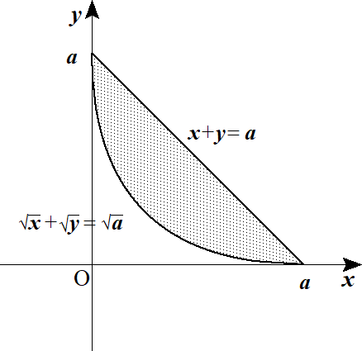
２ | (１) |  |  |  |  |  |  | ･･･① |  |  |  |  |  |  |  |  |  |  |  |  |  |  |  |  |  |  |  |  |  |  |  |  |  |  |  |  |  |  |  |  | \sqrt{x\,}+\sqrt{y\,}=\sqrt{a\,}

 |  |  |  |  |  |  |  | ･･･② |  |  |  |  |  |  |  |  |  |  |  |  |  |  |  |  |  |  |  |  |  |  |  |  |  |  |  |  |  |  |  |  | x+y=a

 |  |  | 点 (x,y) を原点を中心に 45゜回転した点を (X,Y) とすると
 |  |  | 複素平面上で

 |  |  |  |  |  |  |  |  |  |  |  |  |  |  |  |  |  |  |  |  |  |  |  |  |  |  |  |  |  |  |  |  |  |  |  |  |  |  |  |  | X+Yi=\left(x+yi\right)\left(\cos 45^\circ+i\sin 45^\circ\right)=\frac{1}{\sqrt{2\,}}(x-y)+\frac{1}{\sqrt{2\,}}(x+y)i

 |  |  | (∴) |  |  |  |  |  |  |  |  |  |  |  |  |  |  |  |  |  |  |  |  |  |  |  |  |  |  |  |  |  |  |  |  |  |  |  |  |  | X=\frac{1}{\sqrt{2\,}}(x-y) |  |  |  |  |  |  |  |  |  |  | x=\frac{1}{\sqrt{2\,}}(X+Y)
 |  |  |  |  |  |  |  |  |  |  |  |  |  |  |  |  |  |  |  | ･･･③ |  |  |  |  |  |  |  |  |  |  |  |  |  |  |  |  |  |  |  |  |  |  |  |  |  |  |  |  |  | \iff

 |  |  |  |  |  |  |  |  |  |  |  |  |  |  |  |  |  |  |  |  |  |  |  |  |  |  | ◎ | 斜軸平面の複素平面上の回転移動で |  |  |  |  |  |  |  |  |  |  |  |  | Y=\frac{1}{\sqrt{2\,}}(x+y) |  |  |  |  |  |  |  |  |  |  | y=\frac{1}{\sqrt{2\,}}(X-Y)
 |  |  |  |  |  |  |  |  |  |  |  |  |  |  |  |  |  |  |  |  |  |  |  |  |  |  |  | x 軸 or y 軸に平行にせよ

 |  |  | ②に③を代入して |  |  |  |  |  |  |  |  |  |  |  |  |  |  |  |  |  |  |  |  |  |  |  | ◎ | 曲線の移動は x＝ , y＝ にして 与式に代入

 |  |  |  |  |  |  |  |  |  |  |  |  |  |  |  |  |  |  |  |  |  |  |  |  |  | ･･･④ |  |  |  |  |  |  |  |  |  |  |  |  |  |  | \frac{1}{\sqrt{2\,}}(X+Y)+\frac{1}{\sqrt{2\,}}(-X+Y)=a, |  |  |  |  |  |  |  |  |  |  |  |  |  |  | \sqrt{2\,}Y=a, |  |  |  | Y=\frac{a}{\sqrt{2\,}}

 |  |  | また ①の両辺を２乗して |  |  |  |  |  |  |  |  |  |  |  |  |  |  |  |  |  |  |  |  |  |  |  |  |  |  |  |  |  |  |  |  |  |  |  |  |  | x+2\sqrt{xy}+y=a

 |  |  | ③を代入して

 |  |  |  |  |  |  |  |  |  |  |  |  |  |  |  |  |  |  |  |  |  |  |  |  |  |  |  |  |  |  |  |  |  |  |  |  |  |  |  |  | \frac{1}{\sqrt{2\,}}(X+Y)+2\sqrt{\frac{1}{\ 2\ }(X+Y)(-X+Y)}+\frac{1}{\ 2\ }(-X+Y)=a, |  |  |  |  |  |  |  |  |  |  |  |  |  |  |  |  |  |  |  |  | \sqrt{2\,}Y+\sqrt{2\,}\sqrt{Y^2-X^2}=a, |  | \sqrt{2\,}\sqrt{Y^2-X^2}=a-\sqrt{2\,}Y

 |  |  | ２乗して

 |  |  |  |  |  |  |  |  |  |  |  |  |  |  |  |  | (∴) |  |  |  |  |  |  |  |  |  | ･･･⑤ |  |  |  |  |  |  |  |  |  |  |  |  |  | 2\left(Y^2-X^2\right)=a^2-2\sqrt{2\,}aY+2Y^2, |  |  |  |  |  |  |  |  |  |  |  |  | Y=\frac{1}{\sqrt{2\,}a}X^2+\frac{a}{2\sqrt{2\,}}

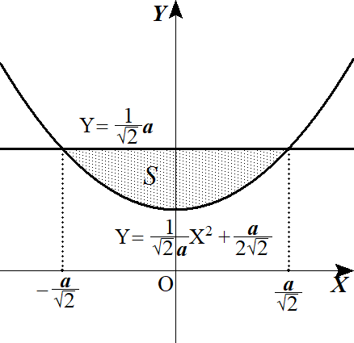
 |  |  | ④，⑤の交点は |  |  |  |  |  |  |  | より |  |  |  |  |  |  |  |  |  |  |  |  |  |  |  |  |  |  |  |  |  |  |  |  |  |  |  |  |  | \left(\pm\frac{a}{\sqrt{2\,}},\ \frac{a}{\sqrt{2\,}}\right)

 |  |  | 求める面積 S は

 |  |  |  |  |  |  |  |  |  |  |  |  |  |  |  |  |  |  |  |  |  |  |  |  |  |  |  |  |  |  |  |  |  |  |  |  |  |  |  |  | S=\int_{-\frac{a}{\sqrt{2}}}^\frac{a}{\sqrt{2}}-\frac{1}{\sqrt{2\,}a}\left(x-\frac{a}{\sqrt{2\,}}\right)\left(x+\frac{a}{\sqrt{2\,}}\right)dx

 |  |  |  |  |  |  |  |  |  |  |  |  |  |  |  |  |  |  |  |  |  |  |  |  |  |  |  |  |  |  |  |  |  |  |  |  |  |  |  |  | =\frac{1}{\ 6\ }\cdot\frac{1}{\sqrt{2\,}a}\left\{\frac{a}{\sqrt{2\,}}-\left(-\frac{a}{\sqrt{2\,}}\right)\right\}^3=\frac{1}{\ 3\ }a^2

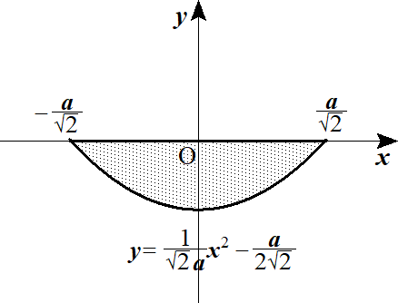
 | (２) |  | 求める体積 V は |  |  |  |  |  |  |  |  |  | を y 軸に |  |  |  |  |  |  |  | 平行移動して |  |  |  |  |  |  |  |  |  |  |  |  |  |  |  |  |  |  |  | y=\frac{1}{\sqrt{2\,}a}x^2+\frac{a}{2\sqrt{2\,}} |  |  |  |  |  |  |  |  |  |  |  |  |  | -\frac{1}{\sqrt{2\,}}a

 |  |  | x 軸で回転する体積に等しい

 |  |  |  |  |  |  |  |  |  |  |  |  |  |  |  |  |  |  |  |  |  |  |  |  |  |  |  |  |  |  |  |  |  |  |  |  |  |  |  |  | V=2\int_0^\frac{a}{\sqrt{2}}\pi y^2=2\int_0^\frac{a}{\sqrt{2}}\pi\left\{\left(\frac{x^2}{\sqrt{2\,}a}+\frac{a}{2\sqrt{2\,}}\right)-\frac{a}{\sqrt{2\,}}\right\}^2 dx

 |  |  |  |  |  |  |  |  |  |  |  |  |  |  |  |  |  |  |  |  |  |  |  |  |  |  |  |  |  |  |  |  |  |  |  |  |  |  |  |  | =2\pi\int_0^\frac{a}{\sqrt{2}}\left(\frac{x^2}{\sqrt{2\,}a}-\frac{a}{2\sqrt{2\,}}\right)^2 dx=2\pi\int_0^\frac{a}{\sqrt{2}}\left(\frac{x^4}{2a^2}-\frac{1}{\ 2\ }x^2+\frac{a^2}{\ 8\ }\right)dx

 |  |  |  |  |  |  |  |  |  |  |  |  |  |  |  |  |  |  |  |  |  |  |  |  |  |  |  |  |  |  |  |  |  |  |  |  |  |  |  |  | =\pi\left[\frac{x^5}{5a^2}-\frac{x^3}{\ 3\ }+\frac{a^2}{\ 4\ }x\right]_0^\frac{a}{\sqrt{2}}=\pi\left(\frac{a^3}{20\sqrt{2\,}}-\frac{a^3}{6\sqrt{2\,}}+\frac{a^3}{4\sqrt{2\,}}\right)=\frac{\sqrt{2\,}}{15}\pi a^3

 |  |  |  |  |  |  |  |  |  |  |  |  |  |  |  |  |  |  |  |  |  |  |  |  |  |  | ◎ | (参考) |  |  |  |  |  |  |  |  |  |  |  |  | y=f(x)\sin x
 |  |  |  |  |  |  |  |  |  | のグラフの概形は

 |  |  |  |  |  |  |  |  | と |  |  |  |  | の間で |  |  |  | カーブを描けばよい |  |  |  |  |  |  |  |  |  |  |  |  |  |  |  |  |  |  |  |  |  |  | y=f(x) |  | y=-f(x)

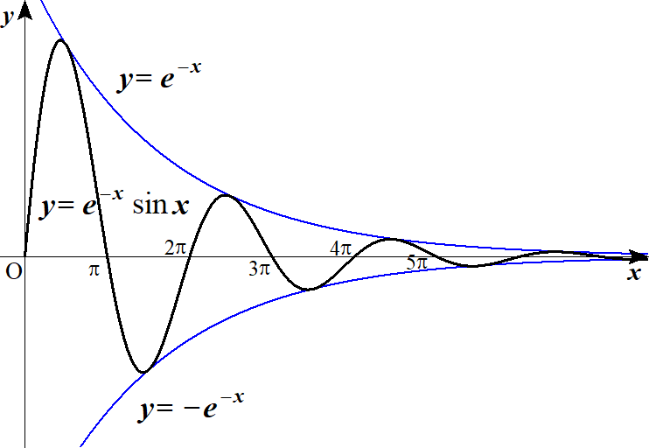
 |  |  |  |  |  | (例) |  |  |  |  |  |  |  |  |  |  |  |  |  |  |  |  |  |  |  |  |  |  |  |  |  |  |  |  |  |  |  |  |  |  | y=e^{-x}\sin x

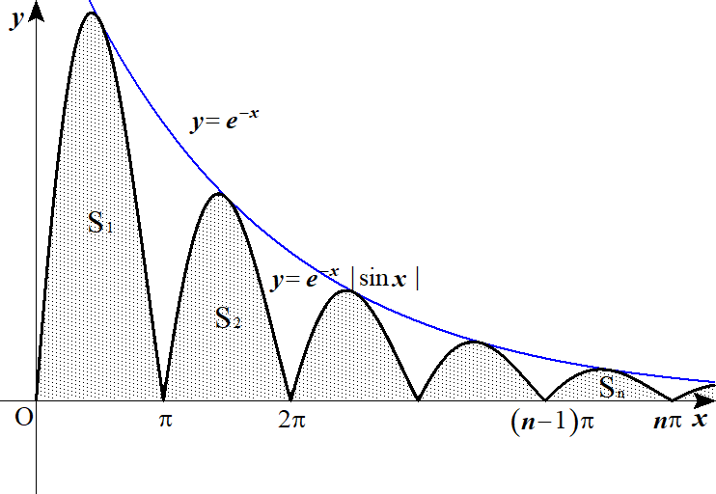
３ |  |  |  |  |  |  |  |  |  |  |  |  |  |  |  |  |  |  |  |  |  |  |  |  |  |  |  |  |  |  |  |  |  |  |  |  |  |  |  |  | I_n=S_1+S_2+\cdots +S_n=\sum_{k=1}^n S_k

 |  |  |  |  |  |  |  |  |  |  |  |  |  |  |  |  |  |  |  |  |  |  |  |  |  |  |  |  |  |  |  |  |  |  |  |  |  |  |  |  | S_k=\int_{(k-1)\pi}^{k\pi}e^{-x}|\sin x|dx

 |  |  |  |  |  |  | とおくと |  |  |  |  |  |  |  |  | 積分区間は |  |  |  |  |  |  |  |  |  |  |  |  |  |  |  |  |  |  |  |  |  |  |  |  | x-(k-1)\pi=t |  |  |  | dx=dt
 |  |  |  |  |  |  |  |  |  |  |  |  |  |  |  |  | x |  |  |  |  | → |  |  |  |  |  |  |  |  |  |  |  |  |  |  |  |  |  |  | (k-1)\pi |  |  | k\pi
 |  |  |  |  |  |  |  |  |  |  |  |  |  |  |  |  | t |  |  | 0 |  | → |  |  |  |  |  |  |  |  |  |  |  |  |  |  |  |  |  |  | S_k=\int_0^\pi e^{-(k-1)\pi -t}|\sin\left\{(k-1)\pi+t\right\}|dt |  |  |  |  |  |  |  |  |  |  |  |  |  |  |  | \pi

 |  |  |  |  |  |  |  |  |  |  |  |  |  |  |  |  |  |  |  | ･･･① |  |  |  |  |  |  |  |  |  |  |  |  |  |  |  |  |  |  |  |  | =e^{-(k-1)\pi}\int_0^\pi e^{-t}|\sin t|dt=e^{-(k-1)\pi}\int_0^\pi e^{-t}\sin t dt
 |  |  |  |  |  |  |  |  |  |  |  |  |  |  |  |  |  |  |  |  |  |  |  |  |  |  | ◎ | 減衰曲線は x－(積分区間の下限値)＝t とおけ
 |  |  | ここで |  |  |  |  |  |  |  |  |  |  |  |  |  |  |  |  |  |  |  |  |  |  |  |  | (∵) |  | 積分区間をシンプルな値にするため |  |  |  |  |  |  |  |  |  |  | \left(e^{-t}\sin t\right)'=-e^{-t}\sin t +e^{-t}\cos t

 |  |  |  | ＋） |  |  |  |  |  |  |  |  |  |  |  |  |  |  |  |  |  |  |  |  |  |  |  |  |  |  |  |  |  |  |  |  |  |  |  |  | \left(e^{-t}\cos t\right)'=-e^{-t}\cos t -e^{-t}\sin t

 |  |  |  |  |  |  |  |  |  |  |  |  |  |  |  |  |  | (∴) |  |  |  |  |  |  |  |  |  |  |  |  |  |  |  |  | ･･･② |  |  |  |  |  | \left(e^{-t}\sin t\right)'+\left(e^{-t}\cos t\right)'=-2e^{-t}\sin t |  |  |  |  |  |  |  |  |  |  |  |  |  |  |  |  | \int e^{-t}\sin t dt=-\frac{1}{\ 2\ }e^{-t}(\sin t +\cos t)+C

 |  |  | ①，②より

 |  |  |  |  |  |  |  |  |  |  |  |  |  |  |  |  |  |  |  |  |  |  |  |  |  |  |  |  |  |  |  |  |  |  |  |  |  |  |  |  | S_k=e^{-(k-1)\pi}\left[-\frac{1}{\ 2\ }e^{-t}(\sin t+\cos t)\right]_0^\pi=e^{-(k-1)\pi}\cdot\frac{e^{-\pi}+1}{2}=\frac{e^{-\pi}+1}{2}\left(e^{-\pi}\right)^{k-1}

 |  |  | (∴) |  |  |  |  |  |  |  |  |  |  |  |  |  |  |  |  |  |  |  |  |  |  |  |  |  |  |  |  |  |  |  |  |  |  |  |  |  | I_n=\sum_{k=1}^n S_k=\sum_{k=1}^n \frac{e^{-\pi}+1}{2}\left(e^{-\pi}\right)^{k-1}=\frac{e^{-\pi}+1}{2}\cdot\frac{1-\left(e^{-\pi}\right)^n}{1-e^{-\pi}}

 |  |  | よって

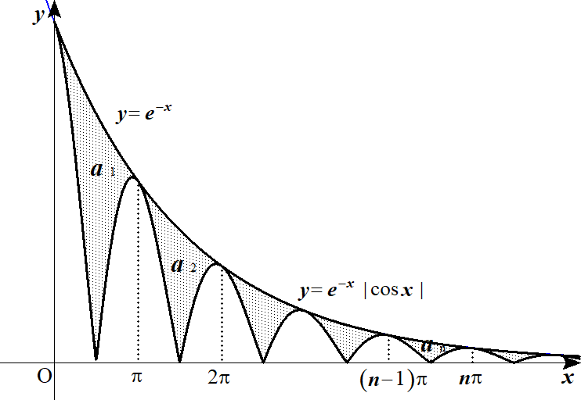
４ | (１) |  |  |  |  |  |  |  |  |  |  |  |  |  |  |  |  |  |  |  |  |  |  |  |  |  |  |  |  |  |  |  |  |  |  |  |  |  |  |  | \left(e^{-x}\cos x\right)'=-e^{-x}\cos x -e^{-x}\sin x

 |  |  | －） |  |  |  |  |  |  |  |  |  |  |  |  |  |  |  |  |  |  |  |  |  |  |  |  |  |  |  |  |  |  |  |  |  |  |  |  |  | \left(e^{-x}\sin x\right)'=-e^{-x}\sin x +e^{-x}\cos x

 |  |  |  |  |  |  |  |  |  |  |  |  |  |  |  |  |  |  |  |  |  |  |  |  |  |  |  |  |  |  |  |  |  |  |  |  |  |  |  |  | \left(e^{-x}\cos x\right)'-\left(e^{-x}\sin x\right)'=-2e^{-x}\cos x

 |  |  | (∴) |  |  |  |  |  |  |  |  |  |  |  |  |  |  |  |  |  |  |  |  |  |  |  |  |  |  |  |  |  |  |  |  |  |  |  |  |  | \int e^{-x}\cos x dx=-\frac{1}{\ 2\ }\left(e^{-x}\cos x - e^{-x}\sin x\right)+C

 |  |  |  |  |  |  |  |  |  |  |  |  |  |  |  |  |  |  |  |  |  |  |  |  |  |  |  |  |  |  |  |  |  |  |  |  |  |  |  |  | =\frac{1}{\ 2\ }e^{-x}\left(\sin x - \cos x\right)+C

 |  |  | よって |  |  |  |  |  |  |  |  |  |  |  |  |  |  |  |  |  |  |  |  |  |  |  |  |  |  |  |  |  |  |  |  |  |  |  |  |  | p=\frac{1}{\ 2\ },\ q=-\frac{1}{\ 2\ }

 | (２) |  |  |  |  |  |  |  |  |  |  |  |  |  |  |  |  |  |  |  |  |  |  |  |  |  |  |  |  |  |  |  |  |  |  |  |  |  |  |  | a_1=\int_0^\pi\left(e^{-x}-e^{-x}|\cos x|\right)dx=\int_0^\pi e^{-x}dx-\left(\int_0^\frac{\pi}{2}e^{-x}\cos x dx -\int_\frac{\pi}{2}^\pi e^{-x}\cos x dx\right)

 |  |  |  |  |  |  |  |  |  |  |  |  |  |  |  |  |  |  |  |  |  |  |  |  |  |  |  |  |  |  |  |  |  |  |  |  |  |  |  |  | =\left[-e^{-x}\right]_0^\pi-\left[\frac{1}{\ 2\ }e^{-x}\left(\sin x -\cos x\right)\right]_0^\frac{\pi}{2}+\left[\frac{1}{\ 2\ }e^{-x}\left(\sin x -\cos x\right)\right]_\frac{\pi}{2}^\pi

 |  |  |  |  |  |  |  |  |  |  |  |  |  |  |  |  |  |  |  |  |  |  |  |  |  |  |  |  |  |  |  |  |  |  |  |  |  |  |  |  | =-e^{-\pi}+1-\left(\frac{1}{\ 2\ }e^{-\frac{\pi}{2}}+\frac{1}{\ 2\ }\right)+\left(\frac{1}{\ 2\ }e^{-\pi}- \frac{1}{\ 2\ }e^{-\frac{\pi}{2}}\right)=\frac{1}{\ 2\ }\left(1-2e^{-\frac{\pi}{2}}-e^{-\pi}\right)

 | (３) |  |  |  |  |  |  |  |  |  |  |  |  |  |  |  |  |  |  |  |  |  |  |  |  |  | ◎ | 減衰曲線は x－(積分区間の下限値)＝t とおけ |  |  |  |  |  |  |  |  |  |  |  |  | a_n=\int_{(n-1)\pi}^{n\pi}\left(e^{-x}-e^{-x}|\cos x|\right)dx
 |  |  |  |  |  |  |  |  |  |  |  |  |  |  |  | 積分区間は |  |  |  |  |  |  |  |  |  |  |  | (∵) |  | 積分区間をシンプルな値にするため
 |  |  |  |  |  |  | とおくと |  |  |  |  |  |  |  |  |  | x |  |  |  |  | → |  |  |  |  |  |  |  |  |  |  |  |  |  |  |  |  |  |  | x-(n-1)\pi=t |  |  |  | dx=dt |  |  |  | (n-1)\pi |  |  |  | n\pi
 |  |  |  |  |  |  |  |  |  |  |  |  |  |  |  |  | t |  |  | 0 |  | →
 |  |  |  |  |  |  | より |  |  |  |  |  |  |  |  |  |  |  |  |  |  |  |  |  |  |  |  |  |  |  |  |  |  |  |  |  |  |  |  |  | x=t+(n-1)\pi

 |  |  |  |  |  |  |  |  |  |  |  |  |  |  |  |  |  |  |  |  |  |  |  |  |  |  |  |  |  |  |  |  |  |  |  |  |  |  |  |  | a_n=\int_0^\pi \left\{e^{-t-(n-1)\pi}-e^{-t-(n-1)\pi}|\cos\left\{t+(n-1)\pi\right\}|\right\}dt

 |  |  |  |  |  |  |  |  |  |  |  |  |  |  |  |  |  |  |  |  | (∴) |  |  |  |  |  |  |  |  |  |  |  |  |  |  |  |  |  |  |  | =e^{-(n-1)\pi}\int_0^\pi \left(e^{-t}-e^{-t}|\cos t|\right)dt=e^{-(n-1)\pi}\cdot a_1 |  |  |  |  |  |  |  |  |  |  |  |  |  |  |  |  |  |  |  |  | a_n=\frac{1}{\ 2\ }\left(1-2^{-\frac{\pi}{2}}-e^{-\pi}\right)e^{-(n-1)\pi}

 | (４) |  |  |  |  |  |  |  |  |  |  |  |  |  |  |  |  |  |  |  |  |  |  |  |  |  |  |  |  |  |  |  |  |  |  |  |  |  |  |  | \sum_{k=1}^n a_k=a_1+a_2+\cdots +a_n=\sum_{k=1}^n a_1\left(e^{-\pi}\right)^{k-1}=a_1\cdot\frac{1-\left(e^{-\pi}\right)^n}{1-e^{-\pi}}

 |  |  | よって |  |  |  |  |  |  |  |  |  |  |  |  |  |  |  |  |  |  |  |  |  |  |  |  |  |  |  |  |  |  |  |  |  |  |  |  |  | \lim_{n\to\infty}\sum_{k=1}^n a_k=a_1\cdot\frac{1}{1-e^{-\pi}}=\frac{1-2e^{-\frac{\pi}{2}}-e^{-\pi}}{2\left(1-e^{-\pi}\right)}=\frac{e^\pi-2e^\frac{\pi}{2}-1}{2\left(e^\pi -1\right)}

